J_I_j12_HH

Statistisches Amt
für Hamburg und Schleswig-Holstein

 |  | STATISTISCHE BERICHTE
 |  | Kennziffer: J I - j/11 H

 | Dienstleistungsunternehmen
 | in Hamburg 2011

 |  | Herausgegeben am: 27. November 2013

Seite 1
Dienstleistungsunternehmen1) in Hamburg im Jahr 2011

Umsatz und Tätige Personen2) von Hamburger Dienstleistungsunternehmen

Umsatz | Tätige Personen

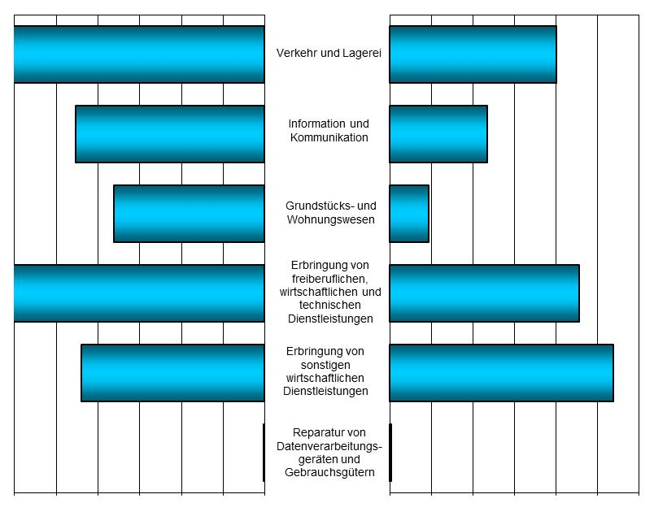

12 10 8 6 4 2 0
0 20 40 60 80 100 120

Umsatz in Mrd. Euro
Anzahl in Tausend

1) Unternehmen mit wirtschaftlichem Schwerpunkt ihrer Tätigkeit in den Wirtschaftsabschnitten H (Verkehr und Lagerei), J (Information und Kommunikation),
L (Grundstücks- und Wohnungswesen), M (Erbringung von freiberuflichen, wissenschaftlichen und technischen Dienstleistungen), N (Erbringung von
sonstigen wirtschaftlichen Dienstleistungen) sowie in der Wirtschaftsabteilung 95 ( Reparatur von Datenverarbeitungsgeräten und Gebrauchsgütern)

2) Selbstständige, mithelfende Familienangehörige, Lohn- und Gehaltsempfänger am 30.09.

